상품제안서
베라 뷰티 초음파 이온 갈바닉 아쿠아 필링기 | 상품코드: S43893

 |  |  |  |  |  |  | 02-713-8555 | www.synergygift.co.kr
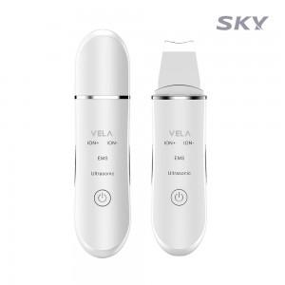 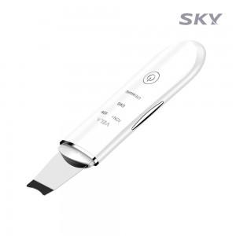 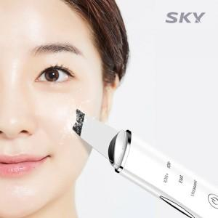

【상세/제작정보】 | - 깊은 모공 속 피지까지 제거하는 흡입력<br>- 피부 부위, 용도에 맞는 분리형 4종 헤드<br>- 매끈한 피부를 위한 각질 제거 캡<br>- 3단계 강도 조절 흡입력 <br>- 위생적인 피부 케어 폴리카보네이트 캡

【인쇄/포장옵션】 | 레이저 / 포장지포장

【공급단가】 | 수량 | 50~ | 100~ | 500~ | 1,000~ | 2,000~
*VAT별도 | 단가 | 12,900원 | 12,500원 | 11,800원 | 11,600원 | 11,400원

【상품 URL】 | https://www.synergygift.co.kr:443/src/goods_detail.php?gdno=43893

